상품제안서
피너츠 상철수첩S+uni 제트스트림 150 볼펜 | 상품코드: S45650

 |  |  |  |  |  |  | 02-713-8555 | www.synergygift.co.kr
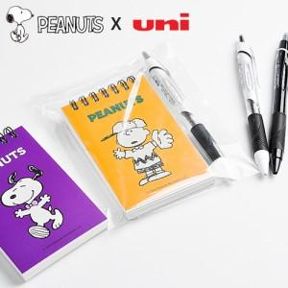

【상세/제작정보】

【인쇄/포장옵션】 | 실크, 풀칼라 / OPP(비닐)

【공급단가】 | 수량 | 200~ | 500~ | 1,000~ | 3,000~ | 10,000~
*VAT별도 | 단가 | 2,930원 | 2,790원 | 2,720원 | 2,670원 | 2,580원

【상품 URL】 | https://www.synergygift.co.kr:443/src/goods_detail.php?gdno=45650

